INQUIRY
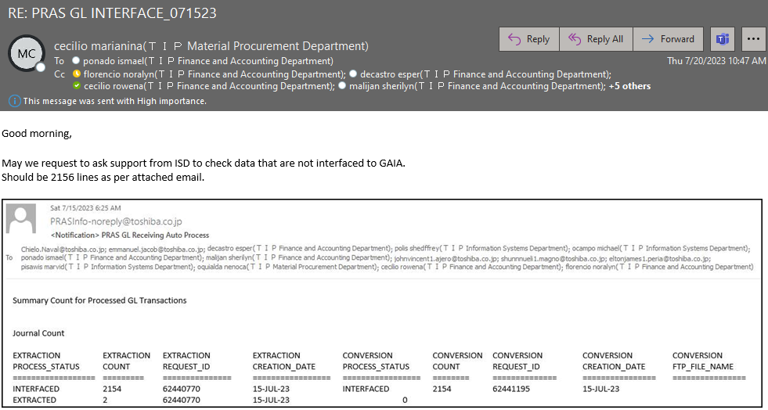

ACTION
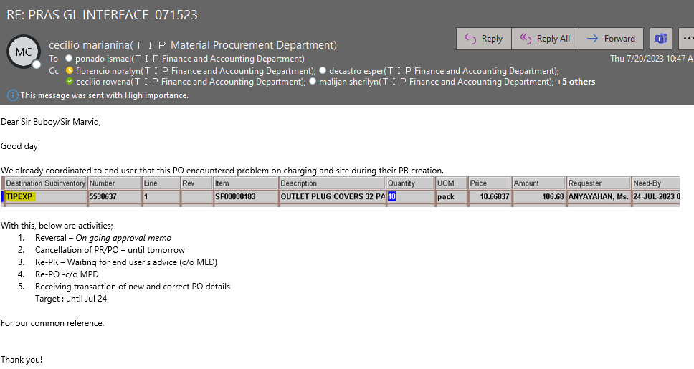
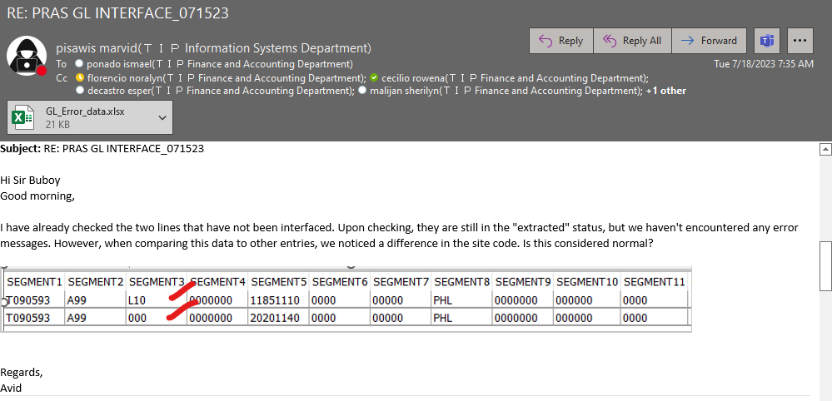

INEMAIL KO YUNG FINDINGS KO. NAGHINTAY AKO NG INVESTIGATION NILA AT NG RESOLUTION NA GUSTONG GAWIN

SO ETO ANG NANGYARE NAGKAMALI NG INPUT NG SUBINVENTORY AT NAGBIGAY NA DIN SILA NG RESOLUTION KUNG PANO ITO IRERECCOVER.

